Sheet1
１．仮想アプライアンスのインポート

2．ファイルに.ovaを指定して「次へ」
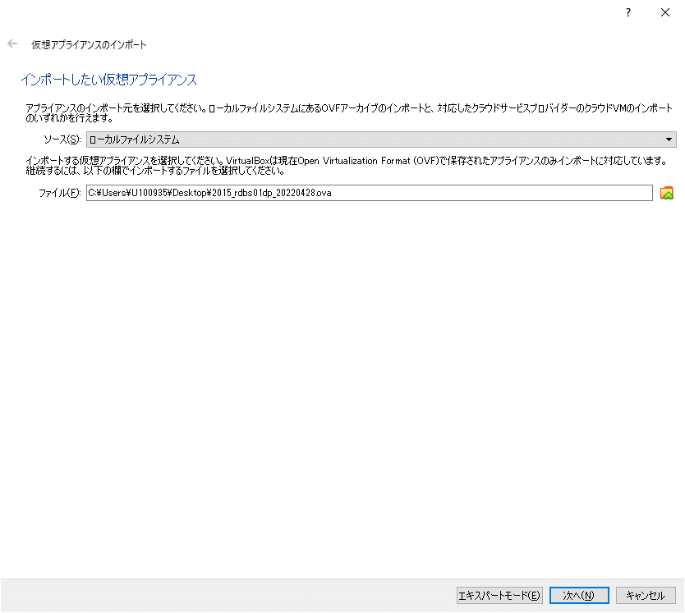

3．RAMに「8192」を指定して「インポート」
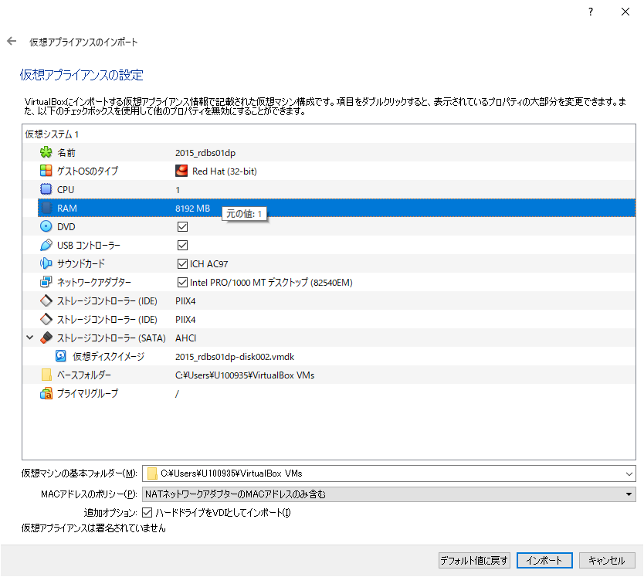

4．「設定」
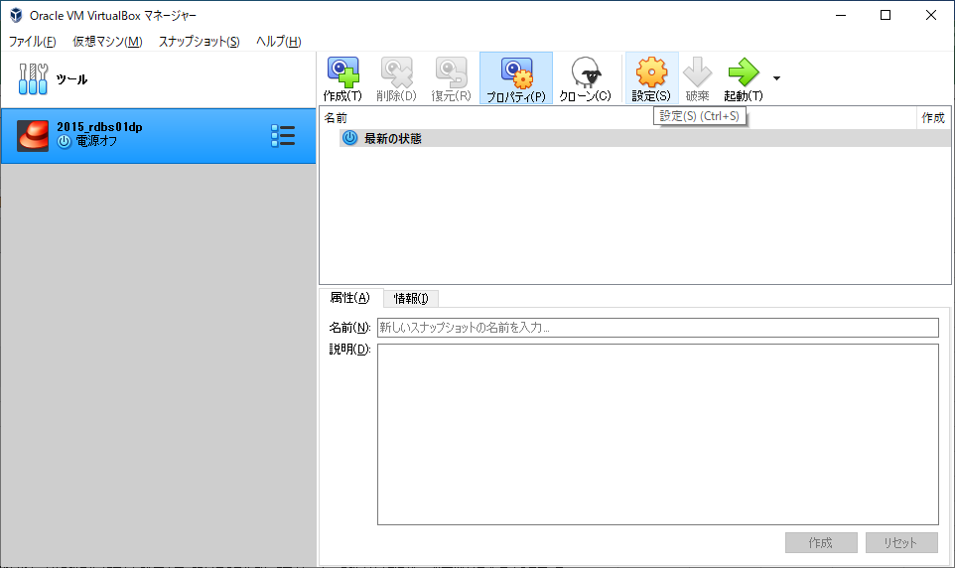

5．「割り当て」を「NAT」にし、「ポートフォワーディング」を押下
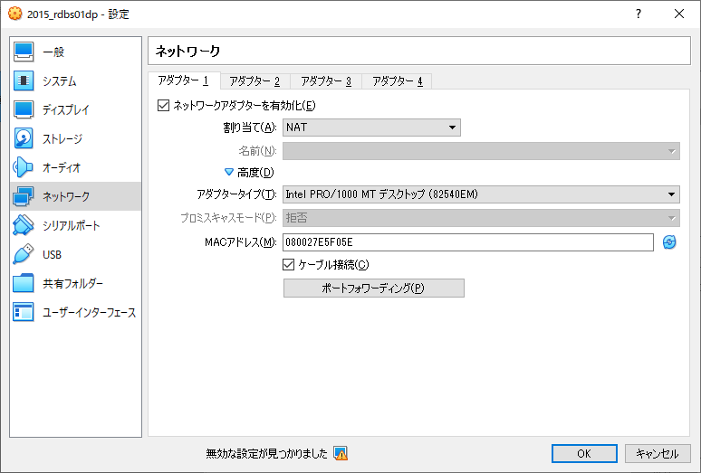

6．下表のように設定する（ホストポートは任意）
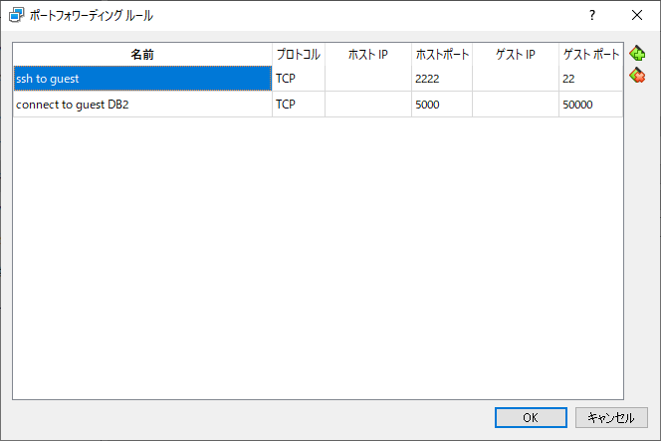

7．「起動」

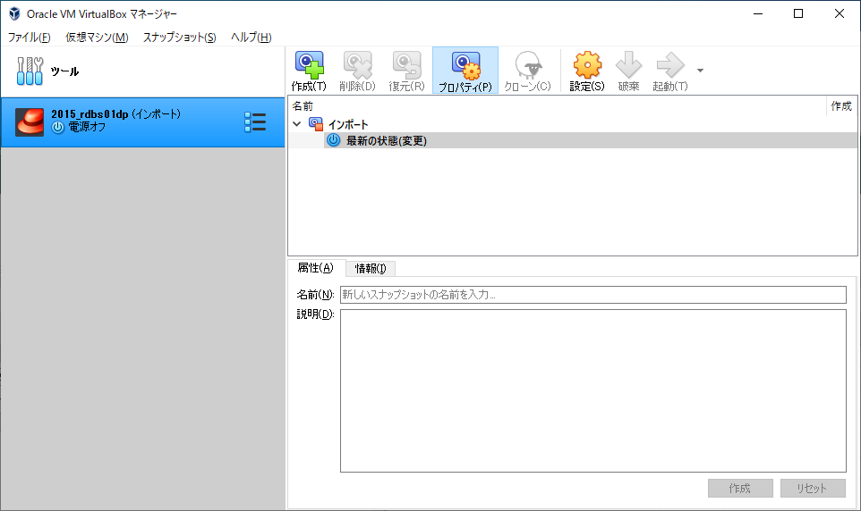

8．muradbでログインし、端末を起動

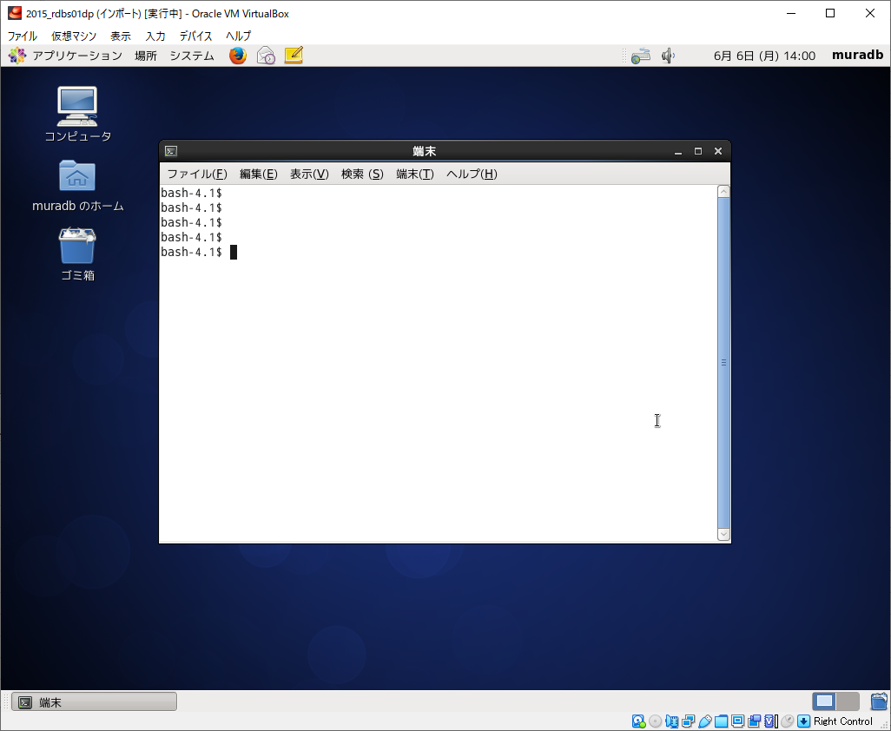

9．以下のコマンドを実行
$ su
# cp -a /etc/sysconfig/network-scripts/ifcfg-eth0 ~/
# mv /etc/sysconfig/network-scripts/ifcfg-eth0 /etc/sysconfig/network-scripts/ifcfg-eth1

10．ネットワーク設定
# vi /etc/sysconfig/network-scripts/ifcfg-eth1

以下の通り編集（変更行を赤で示した）

DEVICE=eth1
TYPE=Ethernet
#UUID=f906152b-47bc-4a2a-a305-d45180c33b50
ONBOOT=yes
NM_CONTROLLED=yes
BOOTPROTO=dhcp
#IPADDR=10.230.38.49
PREFIX=24
#GATEWAY=10.230.38.1
DEFROUTE=yes
IPV4_FAILURE_FATAL=yes
IPV6INIT=no
NAME="System eth0"
#HWADDR=08:00:27:FF:FE:1A
#DNS1=133.144.247.102
#DOMAIN=hitachi-solutions.co.jp
LAST_CONNECT=1555394208

11．ネットワーク活性化

# /etc/init.d/network restart
# ip a | ←eth1にIPアドレスが割当てられていることを確認

12．仮想マシン再起動

# shutdown -r now

13．仮想マシンにsshできるか確認

PowerShellで下記を実行 → 仮想マシンにログインできることを確認
ssh muradb@localhost -p 2222
 |  | Deng:1s
14．DB2に接続できるか確認

> cd "C:\Program Files (x86)\IBM\DB2v10.5\SQLLIB\BIN"
> db2cmd.exe
> db2
db2 => catalog tcpip node CTDB_LO remote localhost server 5000
db2 => catalog db ACS as ACS_LO at node CTDB_LO
db2 => connect to ACS_LO user muradb
db2 => terminate

